Q1-Problema
Em um período pós-eleições, quando os novos governos se preparam para assumir o comando do Estado, uma temática que assume protagonismo está relacionada ao planejamento estratégico e projetos de desenvolvimento do Estado. Imagine,hipoteticamente, que você seja contratado para trabalhar na Secretaria de Planejamento de SC e sua tarefa consiste em analisar quais são os municipios catarinenses com maior necessidade de políticas públicas focadas em investimentos para a promoção do desenvolvimento municipal e, consequentemente ,no desenvolvimento agregado do Esatdo. No banco de dados existe uma variável que indica se o município possui prioridade para receber investimentos (=1) ou se o município não é prioritário para receber investimentos (=0). Sua tarefa como economista consiste em elaborar um modelo que auxilie a Secretaria de Planejamento a entender os fatores que fazem com que os municípios se encontrem nas posições de prioridade ou não em relação à necessidade de investimentos. Você deverá elaborar e interpretar um modelo analítico sobre esta temática com base nos dados apresentados, explicar os procedimentos e interprete todos os dados. Elementos como organização, clareza na exposição dos resultados, capacidade de análise e interpretação dos dados também terão peso na nota. Por fim, você recerá um grupo com 4 municipios fora da amostra e deverá classificá-os de acordo com a probabilidade de que cada um venha a a ter um nível prioritário para receber investimentos.
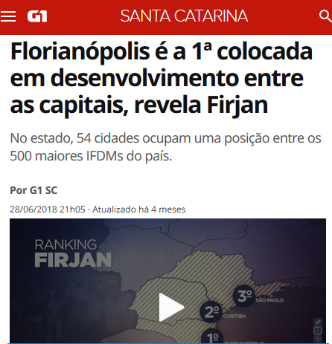






 | Essa questão vale 6 pontos

